CALCULO INTERSECCION
$$\left[\begin{matrix}X \\ Y\end{matrix}\right]=\left[\begin{matrix}X_{d} \\ Y_{d}\end{matrix}\right]+\left[\begin{matrix}cos⁡(θ) & −sen(θ) \\ sen(θ) & cos⁡(θ)\end{matrix}\right]\left[\begin{matrix}x \\ y\end{matrix}\right]$$
1.- Determinar la intersección
 | a= | 2.5 |  |  |  |  |  |  |  | Talud globales
 | b= | 1.5 |  |  |  |  |  |  |  | X1= | 1
$$\left[\begin{matrix}y \\ x\end{matrix}\right]={\left[\begin{matrix}cos(θ) & −sen(θ) \\ sen(θ) & cos(θ)\end{matrix}\right]}^{−1}\left[\left[\begin{matrix}X \\ Y\end{matrix}\right]−\left[\begin{matrix}X_{d} \\ Y_{d}\end{matrix}\right]\right]$$
 | Xd= | 8 |  |  |  |  |  |  |  | Y1= | 12
 | Yd= | 8 |  |  |  |  |  |  |  | X2= | 14
$$θ°=$$
 |  | 10 |  |  |  |  |  |  |  | Y2= | 1

$$\left[\begin{matrix}cos⁡(θ) & −sen(θ) \\ sen(θ) & cos⁡(θ)\end{matrix}\right]=$$
 |  |  |  |  | 0.98480775301 | -0.17364817767
 |  |  |  |  | 0.17364817767 | 0.98480775301
$${\left[\begin{matrix}cos(θ) & −sen(θ) \\ sen(θ) & cos(θ)\end{matrix}\right]}^{−1}=$$
 |  |  |  |  | 0.98480775301 | 0.17364817767
 |  |  |  |  | -0.17364817767 | 0.98480775301

 | Traslacion a locales |  |  |  |  |  |  |  | Rotación a locales
 |  | x1= | -7 |  |  |  |  |  | x1= | -6.1990615604 | Talud en coordenadas locales de la elipse girada
 |  | y1= | 4 |  |  |  |  |  | y1= | 5.1547682557
 |  | x2= | 6 |  |  |  |  |  | x2= | 4.6933092744
 |  | y2= | -7 |  |  |  |  |  | y2= | -7.9355433371
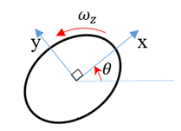
$$X$$
$$Y$$
$$X_{2},Y_{2}$$
$$X_{1},Y_{1}$$
$$Y_{d}$$
$$X_{d}$$

Homogenizar la ecuacion local de la elipse asi:
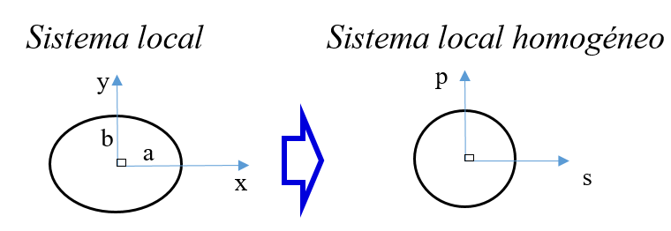
$$s=\frac{x}{a}$$
$$p=\frac{y}{b}$$

$$s^{2}+p^{2}=1$$

$$x_{1},y_{1}$$
Homogenizar la ecuacion local de la talud asi:
$$p=m_{l}s+b_{l}$$
$$m_{l}=\left(\frac{a}{b}\right)\left(\frac{y_{2}−y_{1}}{x_{2}−x_{1}}\right)=$$
 |  |  |  |  |  |  |  |  |  | -2.0029786278

$$x_{2},y_{2}$$
$$b_{l}=\frac{y_{1}}{b}−m_{l}\left(\frac{x_{1}}{a}\right)=$$
 |  |  |  |  |  |  |  |  |  | -1.5301229566

Finalmente resolver la ecuación
$$\left(m_{l}^{2}+1\right)s^{2}+2m_{l}b_{l}s+\left(b_{l}^{2}−1\right)=0$$

$$s^{2}+$$
$$s+$$
$$=0$$
 |  |  | 5.012 |  | 6.1296071601 |  | 1.3412762625
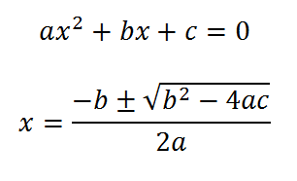
 | s1= | -0.28543774575 |  | Intersección en coordenadas locales y homogeneas.
 | p1= | -0.95839725234
 | s2= | -0.93756721487
 | p2= | 0.34780413684

$$s=\frac{x}{a}$$
$$p=\frac{y}{b}$$
 | x1= | -0.71359436438 |  | Intersección en coordenadas locales de la elipse.
 | y1= | -1.4375958785
 | x2= | -2.3439180372
 | y2= | 0.52170620526

$$\left[\begin{matrix}X \\ Y\end{matrix}\right]=\left[\begin{matrix}cos⁡(θ) & −sen(θ) \\ sen(θ) & cos⁡(θ)\end{matrix}\right]\left[\begin{matrix}x \\ y\end{matrix}\right]$$
 | Xi1= | -0.45311735802 |  | Primero girar.
 | Yi1= | -1.5396699278
 | Xi2= | -2.3989019873
 | Yi2= | 0.10676321998

$$\left[\begin{matrix}X \\ Y\end{matrix}\right]=\left[\begin{matrix}X_{d} \\ Y_{d}\end{matrix}\right]+\left[\begin{matrix}cos⁡(θ) & −sen(θ) \\ sen(θ) & cos⁡(θ)\end{matrix}\right]\left[\begin{matrix}x \\ y\end{matrix}\right]$$
 | Xi1= | 7.546882642 |  | Finalmente Intersección en coordenadas globales
 | Yi1= | 6.4603300722
 | Xi2= | 5.6010980127
 | Yi2= | 8.10676322

$$X$$
$$Y$$
$$X_{2},Y_{2}$$
$$X_{1},Y_{1}$$
$$Y_{d}$$
$$X_{d}$$
 |  |  |  |  |  |  |  | Ubicación de contacto puede tomarse como la ubicación promedio (C).

$$Xi2,Yi2$$
 |  |  |  |  |  |  |  | Calculo de A en coordenadas locales homogenas.
$$p=±\frac{1}{\sqrt{1+m^{2}}}; s=−mp$$
$$C$$
A

$Xi1,Yi$1
 |  |  |  |  |  |  |  | sA1= | 0.89469313214 |  | Dos posibles tangencias en coordenadas locales homogeneas.
 |  |  |  |  |  |  |  | pA1= | 0.44668131738

 |  |  |  |  |  |  |  | sA2= | -0.89469313214
 |  |  |  |  |  |  |  | pA2= | -0.45

$$s=\frac{x}{a}$$
$$p=\frac{y}{b}$$
 | xA1= | 2.2367328304 |  | Punto A en coordenadas locales de la elipse.
 | yA1= | 0.67002197607
 | xA2= | -2.2367328304
 | yA2= | -0.67002197607

$$\left[\begin{matrix}X \\ Y\end{matrix}\right]=\left[\begin{matrix}cos⁡(θ) & −sen(θ) \\ sen(θ) & cos⁡(θ)\end{matrix}\right]\left[\begin{matrix}x \\ y\end{matrix}\right]$$
 | XA1= | 2.0864037376 |  | Punto A, Primero girar.
 | YA1= | 1.0482474166
 | XA2= | -2.0864037376
 | YA2= | -1.0482474166

$$\left[\begin{matrix}X \\ Y\end{matrix}\right]=\left[\begin{matrix}X_{d} \\ Y_{d}\end{matrix}\right]+\left[\begin{matrix}cos⁡(θ) & −sen(θ) \\ sen(θ) & cos⁡(θ)\end{matrix}\right]\left[\begin{matrix}x \\ y\end{matrix}\right]$$
 | XA1= | 10.086403738 |  | Finalmente punto A en coordenadas globales
 | YA1= | 9.0482474166
 | XA2= | 5.9135962624
 | YA2= | 6.9517525834

$$δ_{n}$$
Calculo de la superposición total
 | Ecuacion general del talud en coordenadas globales:
 |  |  |  |  |  |  |  |  |  | X1= | 1
$$AX+BY+C=0$$
$A=−m$=
 |  |  |  |  |  |  | 0.84615384615 |  |  | Y1= | 12
$B=$1=
 |  |  |  |  |  |  | 1 |  |  | X2= | 14
C$=mX_{1}−Y_{1}=$
 |  |  |  |  |  |  | -12.846153846 |  |  | Y2= | 1

 | Ahora toca calcular la distancia perpendicular del punto A al talud, revisar geometria analítica.
$$δ_{n}=\frac{AX_{A1}+BY_{A1}+C}{\sqrt{A^{2}+B^{2}}}$$
$$δ_{n}=$$
Si sale negativo esta a la derecha, osea al lado del terreno. |  |  | 3.6159645572 |  | Investigar sobre como saber si un punto esta a la izquierda o a la derecha, de una recta.

$$δ_{n}=$$
$$δ_{n}=\frac{AX_{A2}+BY_{A2}+C}{\sqrt{A^{2}+B^{2}}}$$
 |  |  | -0.67986345963

